сетки
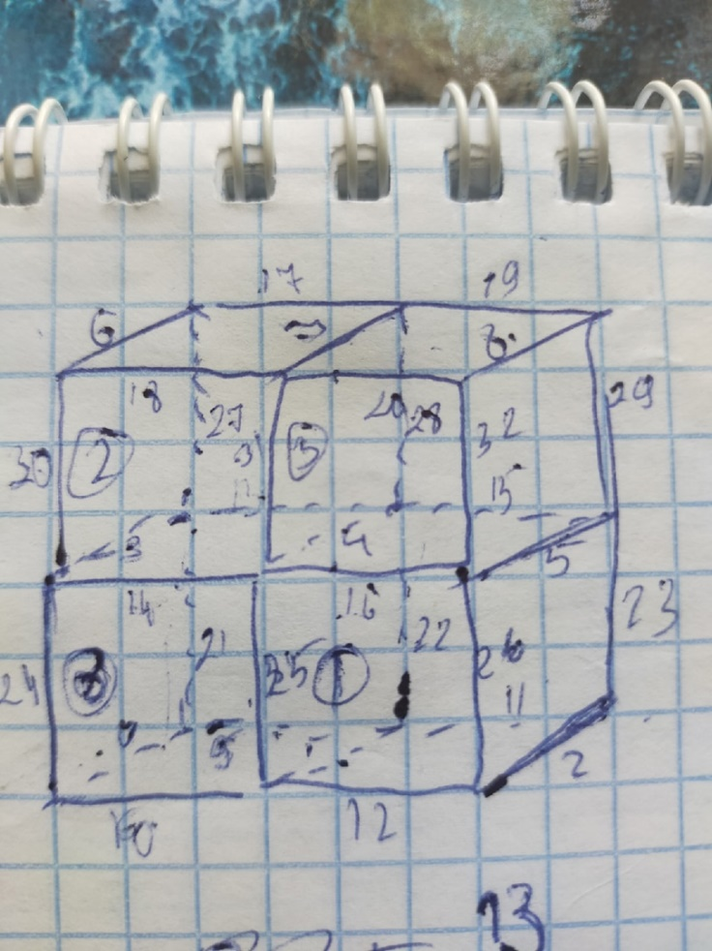
сетка 1 |  | вопросы:
 | набор точек и в них сравнивать | как можно представить результаты исследования?
 | 10х10х10 | какого примерно размера брать сетку для исследований?
 | не надо | для S2, S3 - рассматриваем грань как двумерную область и на ней ищем вклады в матрицу/вектор правой части?

первые краевые по границе
лямбда = гамма = 1
начало в ( 1 1 1)
hx=hy=hz=1

